TB ACHAT
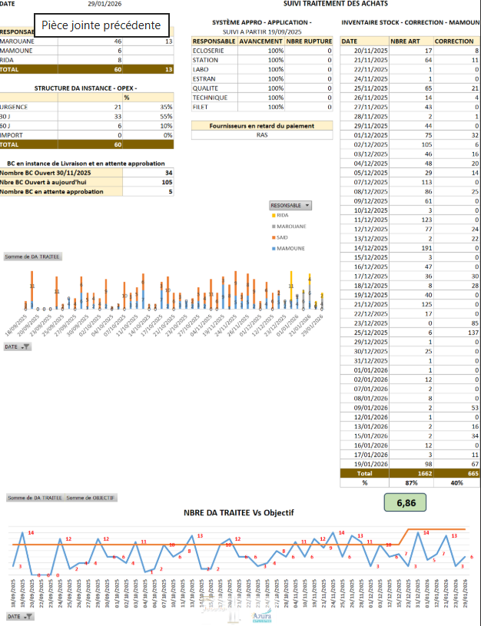

DA EN COURS | OK
BC NON LIVRES | OK

